1路線
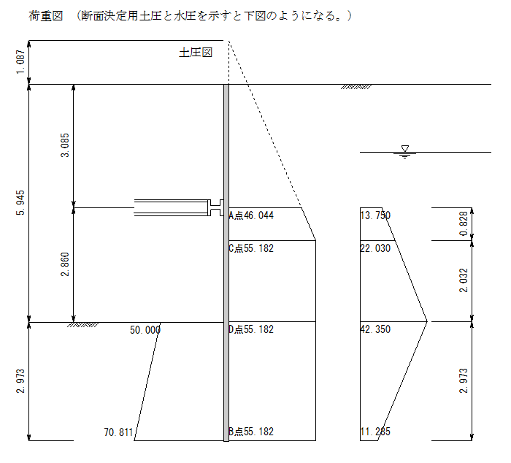
土留め板の計算 |  |  |  |  |  |  |  | 1路線
１）断面力算定
 | 土留め板の必要板厚は最終掘削深さでの土圧を荷重とし、親杭のフランジ間をスパンとして
 | 求める。

 | 掘削底面までの最大土圧強度 |  |  |  |  |  |  |  |  |  |  | ｗ | ＝ | 97.532 |  |  | kN/m2
 | スパン |  |  |  |  |  |  |  |  |  |  | Ｌ2 | ＝ | 親杭間隔－フランジ幅
 |  |  |  |  |  |  |  |  |  |  |  |  | ＝ | 2.00 |  |  | － | 0.30 | ＝ | 1.70 | m

 |  |  | 1.70m |  |  | ← |  |  |  |  |  | M | ＝ | w | × | L | 2
 |  |  |  |  |  | ← |  |  |  |  |  |  |  | 8
 |  |  |  |  |  | ← |  |  |  |  |  |  | ＝ | 97.532 |  |  | × | 1.70 | 2
 |  |  |  |  |  | ← | ｗ |  |  |  |  |  |  | 8
 |  |  |  |  |  | ← |  |  |  |  |  |  | ＝ | 35.23 |  |  | kN・m
 |  |  |  |  |  | ←
 |  |  |  |  |  | ← |  |  |  |  |  | S | ＝ | w | × | L
 |  |  |  |  |  |  |  |  |  |  |  |  |  | 2
 |  |  |  |  |  |  |  |  |  |  |  |  | ＝ | 97.532 |  |  | × | 3.18
 |  |  |  |  |  |  |  |  |  |  |  |  |  | 2
 |  |  |  |  |  |  |  |  |  |  |  |  | ＝ | 155.08 |  |  | kN・m

２）応力計算

 |  | 断面力
 |  |  |  | Ｍ＝ | 35.23 |  |  | kN・m |  | → | 3.52E+07 |  |  | N・mm
 |  |  |  | Ｓ＝ | 97.53 |  |  | kN |  | → | 9.75E+04 |  |  | N

 |  | 使用鋼材
 |  |  |  | 軽量鋼矢板 | LSP-3B(5) |  |  |  |  |  |  |  |  |  |  |  |  |  |  |  |  | LSP-1(3)
 |  |  |  | A＝ | 82.53 |  |  | cm2 |  | 8,253 |  |  | mm2 |  |  |  |  |  |  |  |  | LSP-1(4)
 |  |  |  | Z＝ | 171.0 |  |  | cm3 |  | 171,000 |  |  | mm3 |  |  |  |  |  |  |  |  | LSP-1(5)
 |  |  |  | Aw＝ | 8,253 |  |  | mm2 |  |  |  |  |  |  |  |  |  |  |  |  |  | LSP-2(4)
 |  |  |  |  |  |  |  |  |  |  |  |  |  |  |  |  |  |  |  |  |  | LSP-2(5)
 |  | 許容応力度 |  |  |  |  |  |  |  |  |  |  |  |  |  |  |  |  |  |  |  | LSP-3A(4)
 |  |  |  | σba＝ | 210 |  |  | N/mm2 |  |  |  |  |  | τa＝ | 120 |  |  | N/mm2 |  |  |  | LSP-3A(5)
 |  |  |  |  |  |  |  |  |  |  |  |  |  |  |  |  |  |  |  |  |  | LSP-3B(5)
 |  | 曲げ圧縮応力度 |  |  |  |  |  |  |  |  |  |  |  |  |  |  |  |  |  |  |  | LSP-3B(6)
 |  |  |  | σbcy＝ | Ｍ／Ｚ |  |  |  |  |  |  |  |  |  |  |  |  |  |  |  |  | LSP-3C(5)
 |  |  |  | ＝ | 3.52E+07 |  |  |  |  |  |  |  |  |  |  |  |  |  |  |  |  | LSP-3C(6)
 |  |  |  |  | 171,000 |  |  |  |  |  |  |  |  |  |  |  |  |  |  |  |  | LSP-3D(5)
 |  |  |  | ＝ | 206 |  |  | < | 210 |  |  |  |  |  |  |  |  |  |  |  |  | LSP-3D(6)
 |  |  |  |  |  |  |  | OK |  |  |  |  |  |  |  |  |  |  |  |  |  | LSP-5(5)
 |  | せん断応力度 |  |  |  |  |  |  |  |  |  |  |  |  |  |  |  |  |  |  |  | LSP-5(6)
 |  |  |  | τ＝ | Ｓ／Aw |  |  |  |  |  |  |  |  |  |  |  |  |  |  |  |  | LSP-5(7)
 |  |  |  | ＝ | 9.75E+04
 |  |  |  |  | 8,253
 |  |  |  | ＝ | 12 |  |  | < | 120
 |  |  |  |  |  |  |  | OK

